Points bloquants
 | Les points bloquants

 |  | Le référentiel BioED définit un certain nombre de points bloquants (KO) liés à des exigences réglementaires applicables aux entreprises de la bio.
 |  | Les points bloquants ou KO sont des points incontournables d’éthique et de réglementation que toute entreprise labellisée BioED est tenue de respecter. Cependant, l’audit d’évaluation BioED ne constitue pas un audit réglementaire. Ainsi, si lors de l’audit, le non-respect de l’un de ces points bloquants est détecté, l’auditeur le mentionnera dans le rapport d’audit. L’organisme de certification, à réception du rapport de l’auditeur, étudiera alors le point bloquant identifié, demandera au besoin des éléments complémentaires à l’entreprise. Ces éléments pourront être collectés soit à distance soit via un audit sur site complémentaire (défini par l’OC en fonction de la gravité du point bloquant détecté et des besoins de l’OC pour pouvoir mener une analyse pertinente). À la suite de son analyse, le chargé de certification prendra une décision de maintien sous condition, de réduction, de suspension ou de retrait de la labellisation.
 |  | Chaque entreprise doit être en mesure de garantir : | Constats
 |  | o L'exercice de son activité en conformité avec le cadre réglementaire et normatif
 |  | o L'exercice de son activité en conformité avec le Code de l'environnement
 |  | o Le respect des Droits de l'Homme dans sa chaîne de valeur
 |  | o Le non usage d'OGM dans ses produits (y compris non-bio pour les entreprises mixtes)
 |  | o La formalisation d'un Document unique d'évaluation des risques (DUER)
 |  | o La mise en œuvre des Bonnes Pratiques de Fabrication
 |  | o La formalisation de Procès-Verbaux d'élection ou de carence des Instances représentatives du personnel (pour les entreprises de plus de 50 collaborateurs)
 |  | o La présence des certificats cosmétique biologique et détergence à jour

Echelle de notation
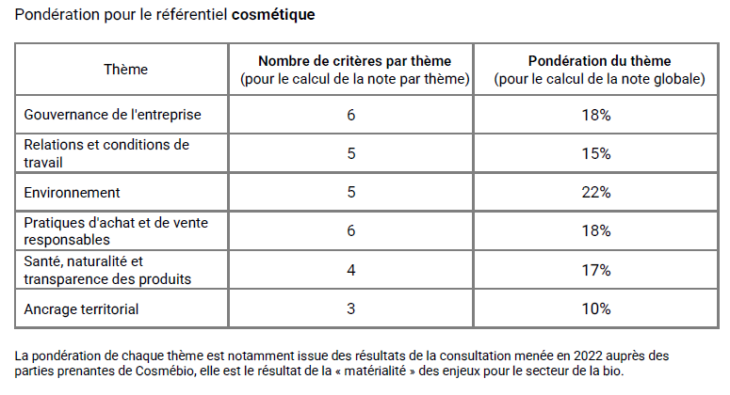
Echelle de notation

 | L'échelle de notation :
 | A : l’exigence est remplie avec une performance haute et de très bonnes pratiques métiers ou sectorielles, pilotées et améliorées en continue
 | B : l’exigence est remplie, de bonnes pratiques sont en place et suivies notamment par des indicateurs
 | C : L’exigence est partiellement respectée, de manière peu ou pas formalisée
 | D : l’exigence n’est pas maitrisée ou rien n’est mis en place

Résultats
Résultats de l'évaluation

1. Notes par thèmes

 | Gouvernance de l'entreprise | 100%
 | Relations et conditions de travail | 100%
 | Environnement | 100%
 | Pratiques d'achats et de ventes responsables | 100%
 | Santé, naturalité et transparence des produits | 100%
 | Ancrage territorial | 100%

2. Note globale de conformité au référentiel

 | 100%

